ロバストネス図（UC_）
予備設計／ロバストネス図 | システム名 | 作成者 | 作成日 | ページ

 | ユースケース名

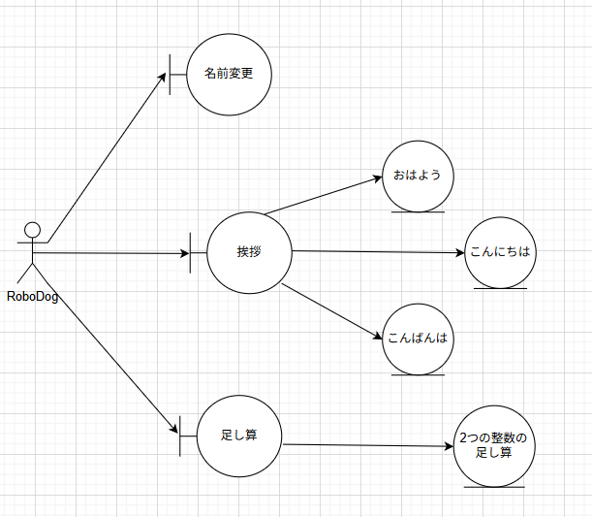
基本フロー

代替フロー

